상품제안서
클래식 체크 방수돗자리 바캉스 나들이 매트 | 상품코드: F25769

 |  |  |  |  |  |  | 02-412-0044 | www.easy1.co.kr
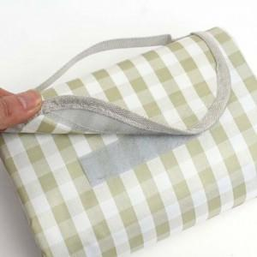

【상세/제작정보】 | 기본수량 미만 인쇄불가 실크인쇄 1곳 100원/ 2곳 200원 / 3도 250원

【인쇄/포장옵션】 | 실크 / 포장불가능

【공급단가】 | 수량 | 20~ | 50~ | 100~ | 300~ | 500~
*VAT별도 | 단가 | 17,350원 | 17,060원 | 16,620원 | 16,330원 | 15,900원

【상품 URL】 | https://easy1.co.kr:443/src/goods_detail.php?gdno=25769

